颚破更换颚板单点教程
颚破更换颚板单点教程
单位：质检部 |  | 区域：镍铁制样间 |  |  | 岗位：质检员 |  | 
编写人： | 审核人： |  | 批准人： | 编号：ZJ-JC-037-V2 |  | 更新日期：2026/4/22
断电：确认电源关闭且悬挂禁止合闸牌
第一步
拆盖：拧松盖板螺丝,
移走进料斗
第二步
拧松：逆时针拧掉固定颚板螺丝
第三步
移除：拆下破损颚板
第四步
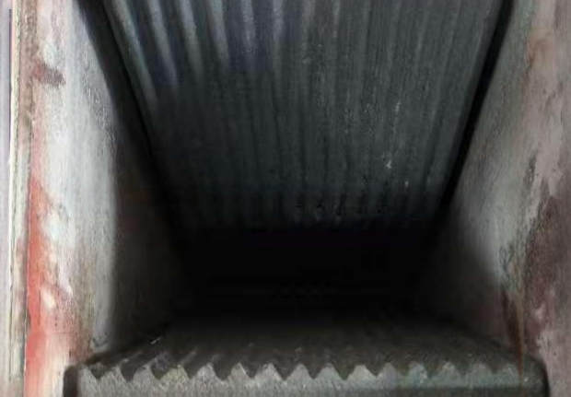 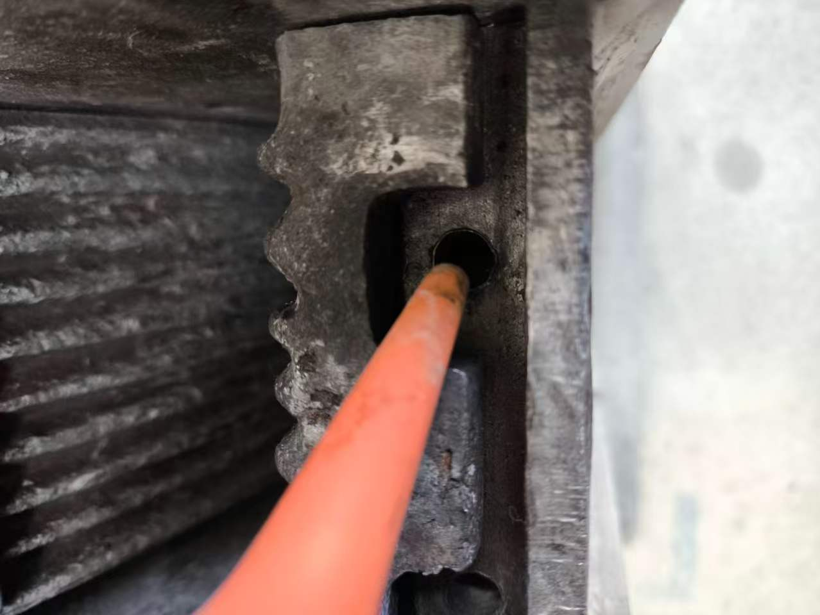 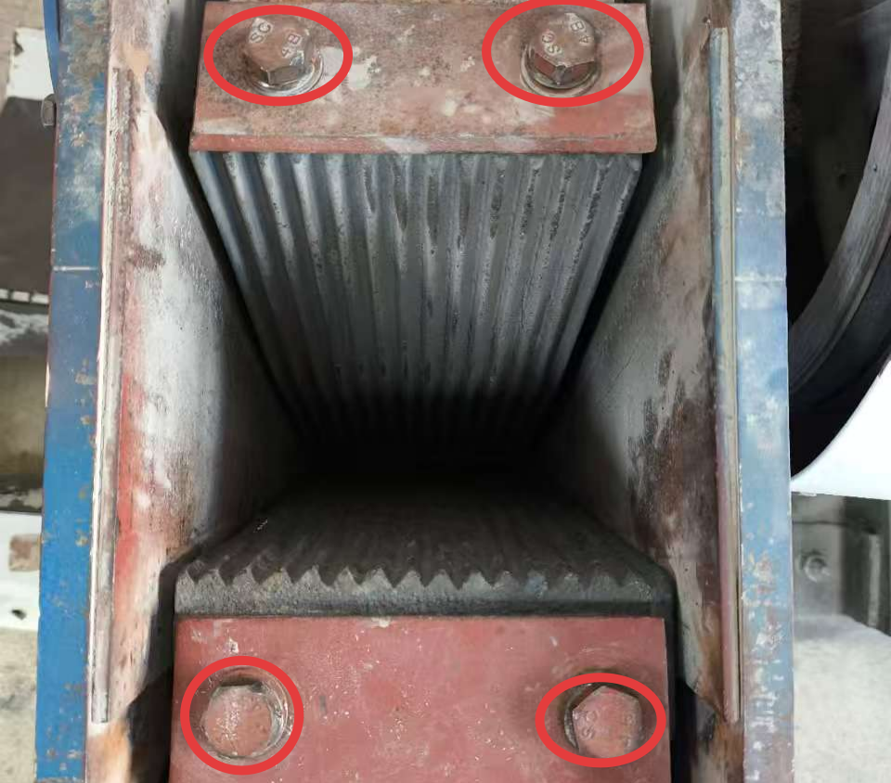 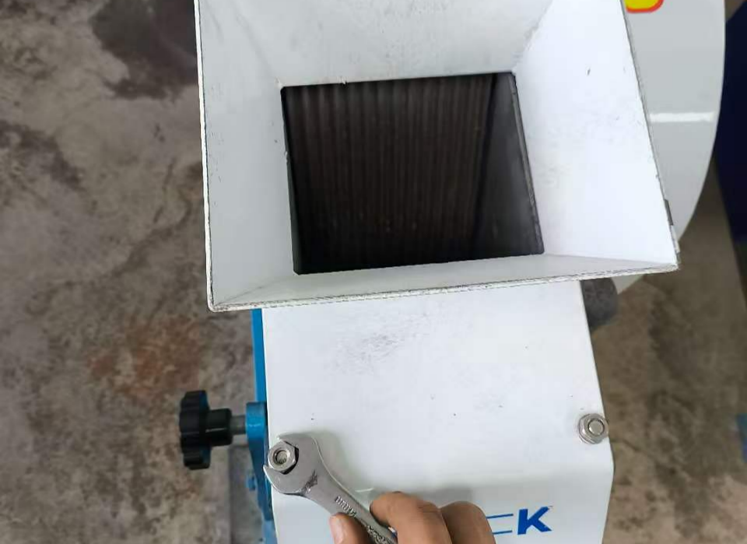 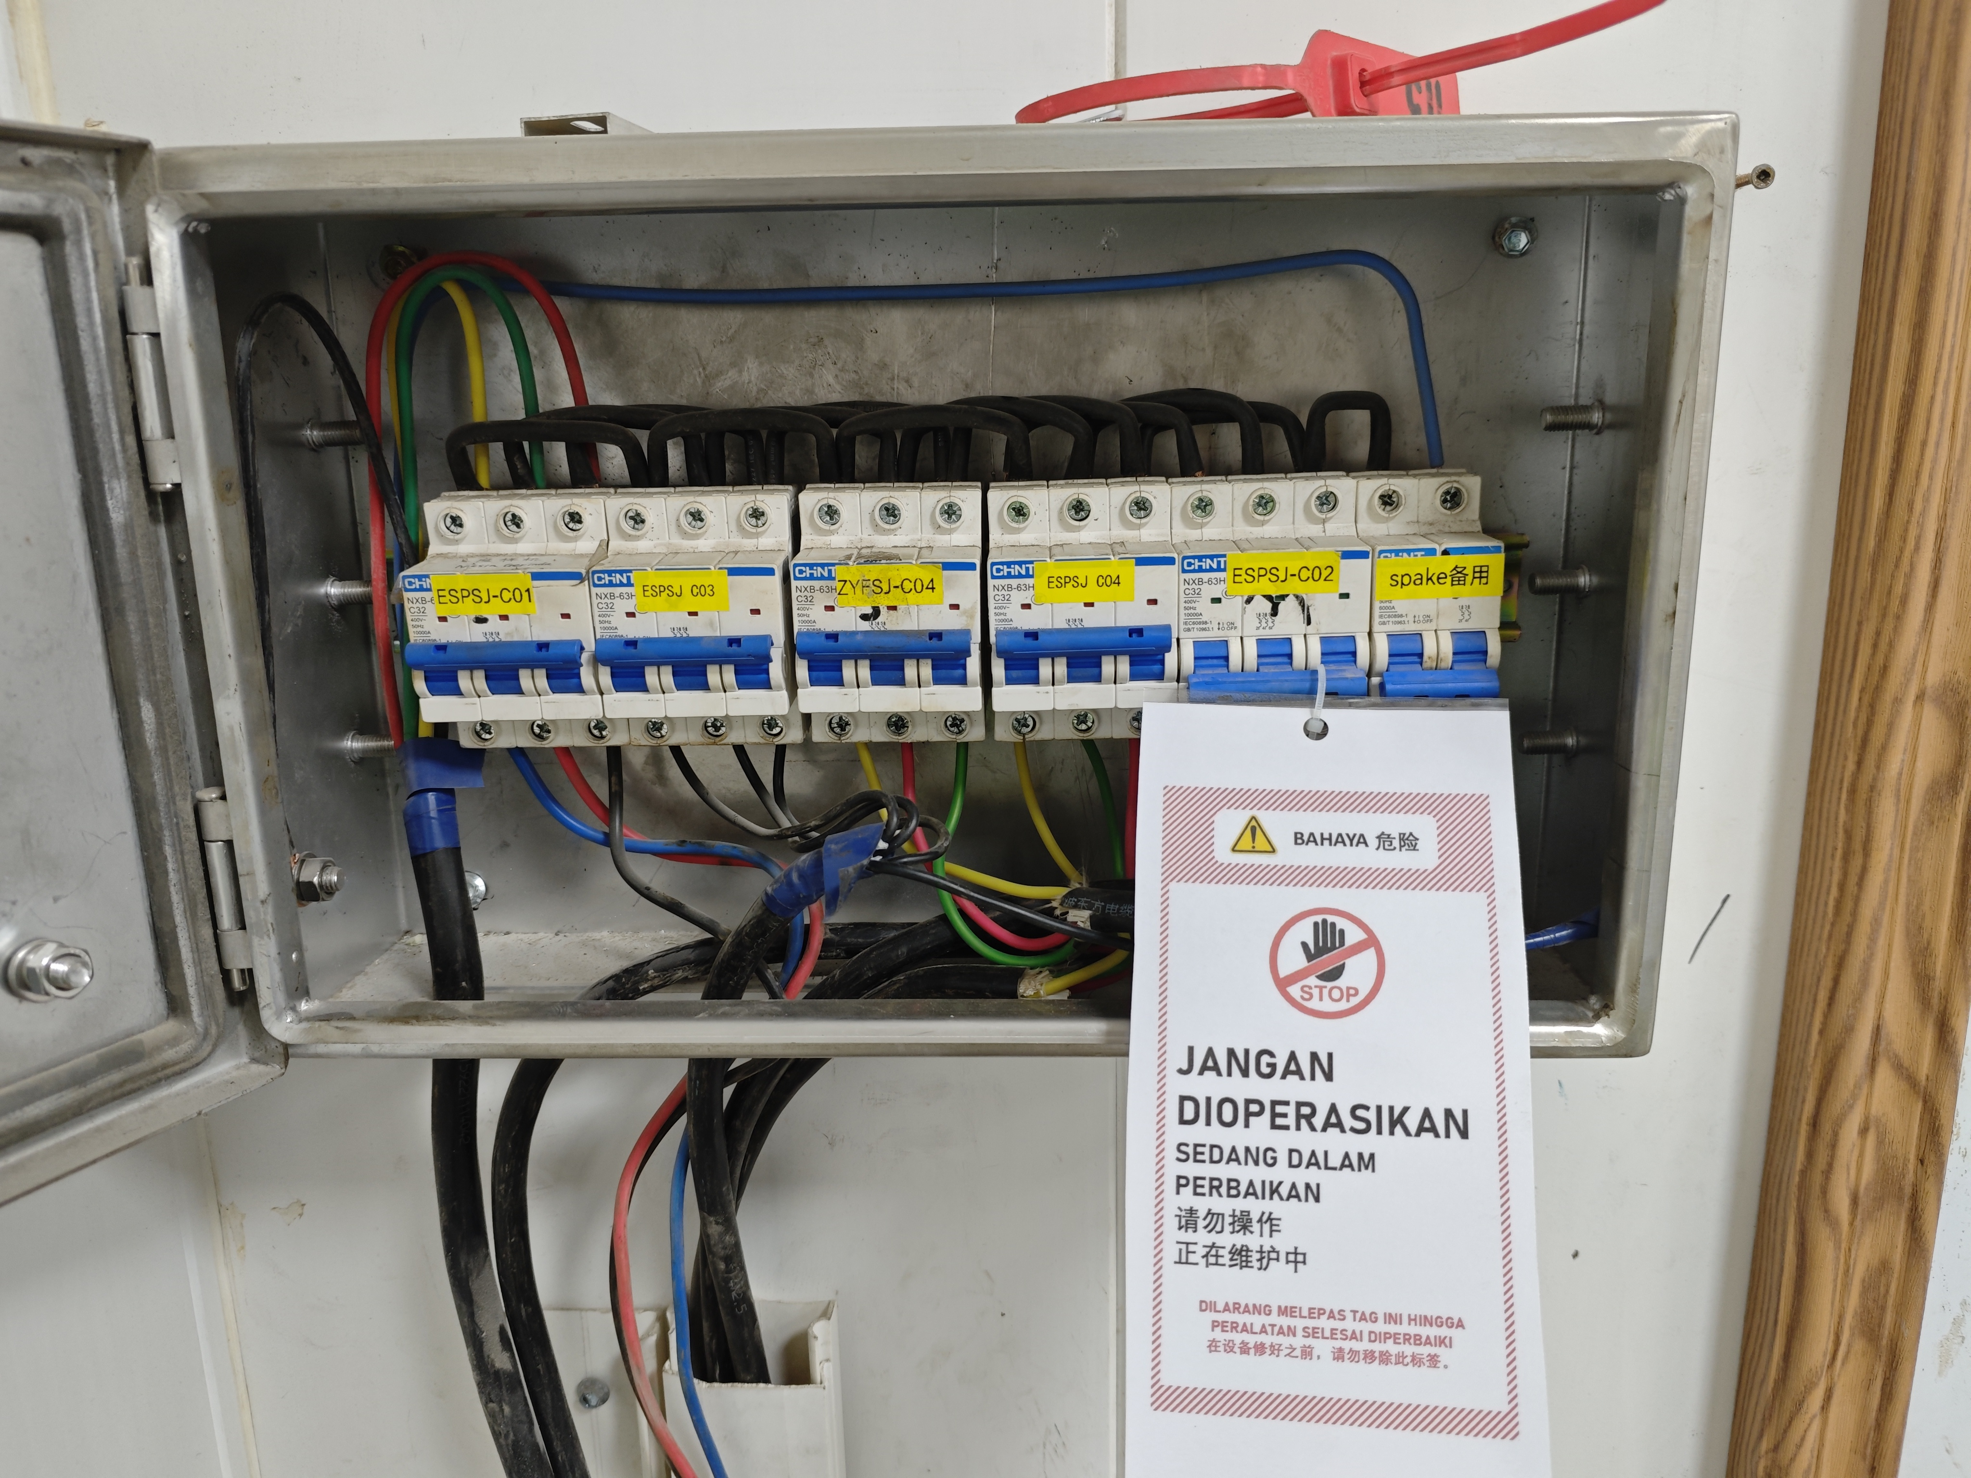
安装：装上新颚板
第五步
吹扫：清除螺丝孔内灰尘
第六步
拧紧：顺时针拧紧颚板固定螺丝
第七步
复位：装回盖板,
调整颚板间距,
通电试机
第八步
关键点： 1.断电确认：更换颚板前必须关闭断路器开关且悬挂禁止合闸牌，确认按电磁启动器设备不会启动方可更换。 2.安装新颚板：必须安装到位，然后才能装压板，安装并拧紧固定螺丝。

颚破更换颚板单点教程 (2)
Panduan Singkat Penggantian Jaw Plate Jaw Crusher
Departemen：Quality Control |  | Area：R. Prep FeNi |  |  | Posisi：Quality Control
Penyusun： | Pemeriksa： |  | Penyetuju： | Nomor：ZJ-JC-037-V2 |  | Tgl Pembaharuan：2026/4/22
Matikan listrik: pastikan sumber listrik sudah dimatikan dan pasang tanda larangan menghidupkan listrik
Tahap 1
Lepas penutup: buka baut penutup pelindung
Tahap 2
Lepas jaw plate: putar baut pengikat jaw plate berlawanan arah jarum jam hingga terlepas
Tahap 3
Pelepasan: lepaskan jaw plate yang rusak atau aus
Tahap 4
Pemasangan: pasang jaw plate baru
Tahap 5
Pembersihan: bersihkan debu di dalam lubang baut menggunakan angin/blower
Tahap 6
Pengencangan: kencangkan baut pengikat jaw plate searah jarum jam
Tahap 7
Pemasangan kembali: pasang kembali penutup, atur celah jaw plate, lalu nyalakan listrik untuk uji coba mesin
Tahap 8
Poin Penting： 1.Sebelum mengganti jaw plate, breaker/saklar listrik harus dimatikan dan dipasang tanda larangan menghidupkan listrik; pastikan mesin tidak dapat menyala saat tombol magnetic starter ditekan sebelum proses penggantian dilakukan. 2.Jaw plate baru harus dipasang pada posisi yang tepat terlebih dahulu, kemudian pasang plat penekan dan kencangkan baut pengikat hingga kuat.

